Practica
configuración de un firewall
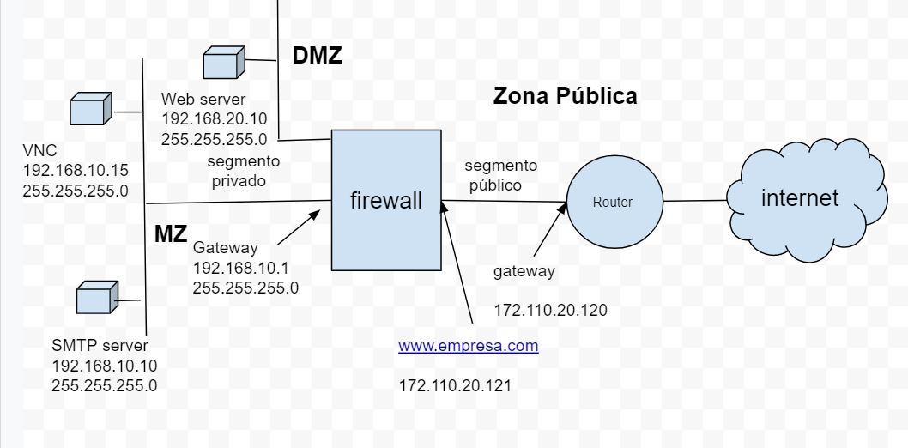
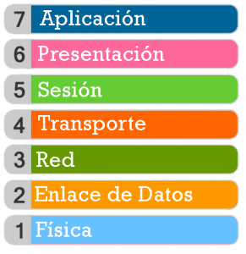
estados | interfaces | puertos TCP UDP |  | IP
denegar | segmento privado | 25 | SMTP | 192.168.10.1 | gateway
permitir | segmento público | 80 | web | 192.168.10.10 | server smtp
 | segmento DMZ | 110 | Pop3 | 192.168.10.15 | VNC
 | All segmento | 21 | ftp | 192.168.20.10 | server web
 |  | 5900 | VNC | 192.168.10.25 | smtp Gateway
 |  | 1025 | SMTP GW | 172.11.20.121
 |  | All ports |  | All IP

 | tablero de comfiguración de reglas
 | IP Origen | segmento Origen | Puerto | segmento destino | IP destino | estado
1 | All IP | segmento público | All ports | All segmento | All IP | denegar
2 | All IP | segmento privado | All ports | segmento público | All IP | denegar
 | All IP | segmento público | 80 | segmento DMZ | 192.168.20.10 | permitir
3 | 192.168.20.10 | segmento DMZ | 80 | segmento público | All IP | permitir
4 | All IP | segmento público | 25 | segmento privado | 192.168.10.25 | permitir
5 | 192.168.10.10 | segmento privado | 25 | segmento público | All IP | permitir
6

 | tablero de comfiguración de NAT |  |  |  |  |  | IP Dest | IP origen | data
 | IP Origen | Puerto Origen | Puerto destino | IP destino | estado |  | 172.11.20.121
 | 172.11.20.121 | 80 | 80 | 192.168.20.10 | permitir
 | 172.11.20.121 | 25 | 25 | 192.168.10.25 | permitir

gráfico
firewall
internet
segmento
privado
segmento
público
Router
Web server
192.168.20.10
255.255.255.0
SMTP server
192.168.10.10
255.255.255.0
VNC
192.168.10.15
255.255.255.0
www.empresa.com
172.110.20.121
gateway
172.110.20.120
Gateway
192.168.10.1
255.255.255.0
MZ
DMZ
Zona Pública

gráfico smtp GW
firewall
internet
segmento
privado
segmento
público
Router
Web server
192.168.20.10
255.255.255.0
SMTP Gateway
Antivirus
192.168.10.25
255.255.255.0
VNC
192.168.10.15
255.255.255.0
www.empresa.com
172.110.20.121
gateway
172.110.20.120
Gateway
192.168.10.1
255.255.255.0
MZ
DMZ
Zona Pública

SMTP server
192.168.10.10
255.255.255.0

